需求设计说明总览
需求名称： | STORY85946伺服器通过深证通报文获取其中的pkgid和时间，写入到后台数据库的日志表，方便排查定位问题 |  | 设计人 | 宋达萍
需求背景介绍 | 背景：对于现场人员来说，假如一条指令出现问题了，要先排查伺服器的收发报文，然后又要去分析深证通的报文。这个过程非常消耗工作量 需求：通过伺服器获取到的pkgid，反写到数据库存起来，这样出现问题时，可以通过相关的日志表，拿到对应的pkgid，把这个pkgid直接发给托管行，让托管行排查，能够大大省去我们去找伺服器报文和深证通报文的时间
需求目标 | 实现【电子对账管理】部分指令的PkgID保存
需求功能点
序号 | 功能点 | 业务规则 |  |  | 附件
1 | 【电子对账管理】新增PkgID字段展示 | 1、在T_D_ER_RPT_LOG日志表中增加pkgID的字段，记录伺服器-->深证通，托管行-->电子对账，的pkgID，及其他信息 2、在电子对账管理中下分页接收数据明细中增加字段展示pkgID，返回多次，则记录多条数据信息 |  |  | v4.5项目-电子对账管理功能规格说明书21.6.doc

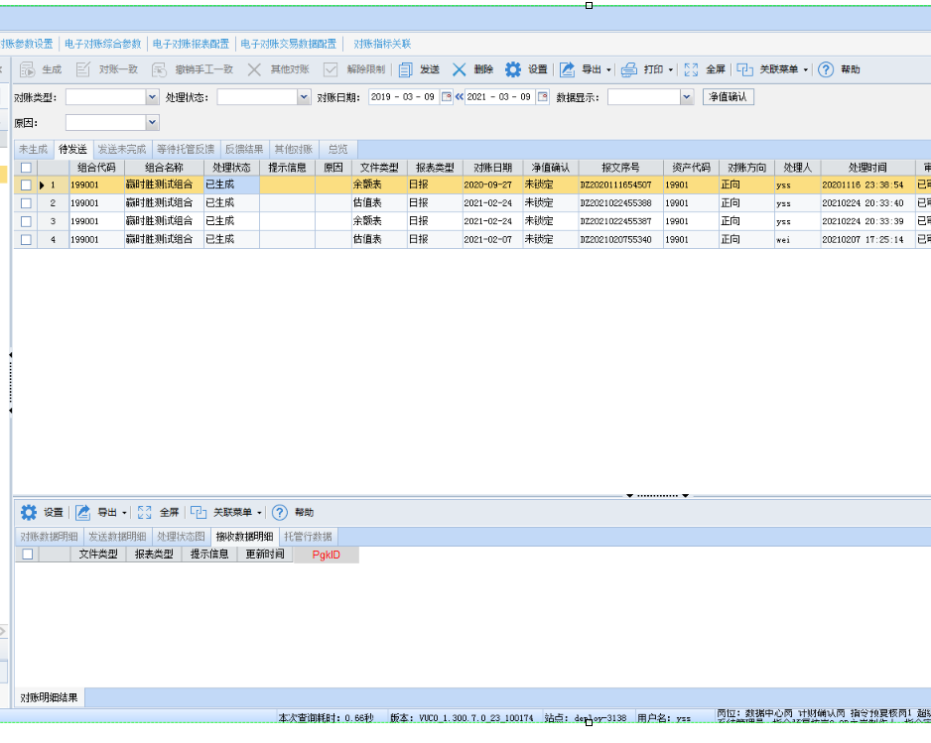
测试建议

